Sheet1
SKU | 名称 | 标签 | 规格 | 线径规格/m²/AWG | 图
xcl-6100（东阳做） | 控制盒内部电机、限位、LED转接板线 | 加标签“X-MOTOR”（加在A端：4P 2.54端子） | A端：4P 2.54端子 B端：PCB转接板 A端对应B端蓝色序号： 1-1 2-2 3-3 4-4 长度：165mm | 22AWG硅胶线 | 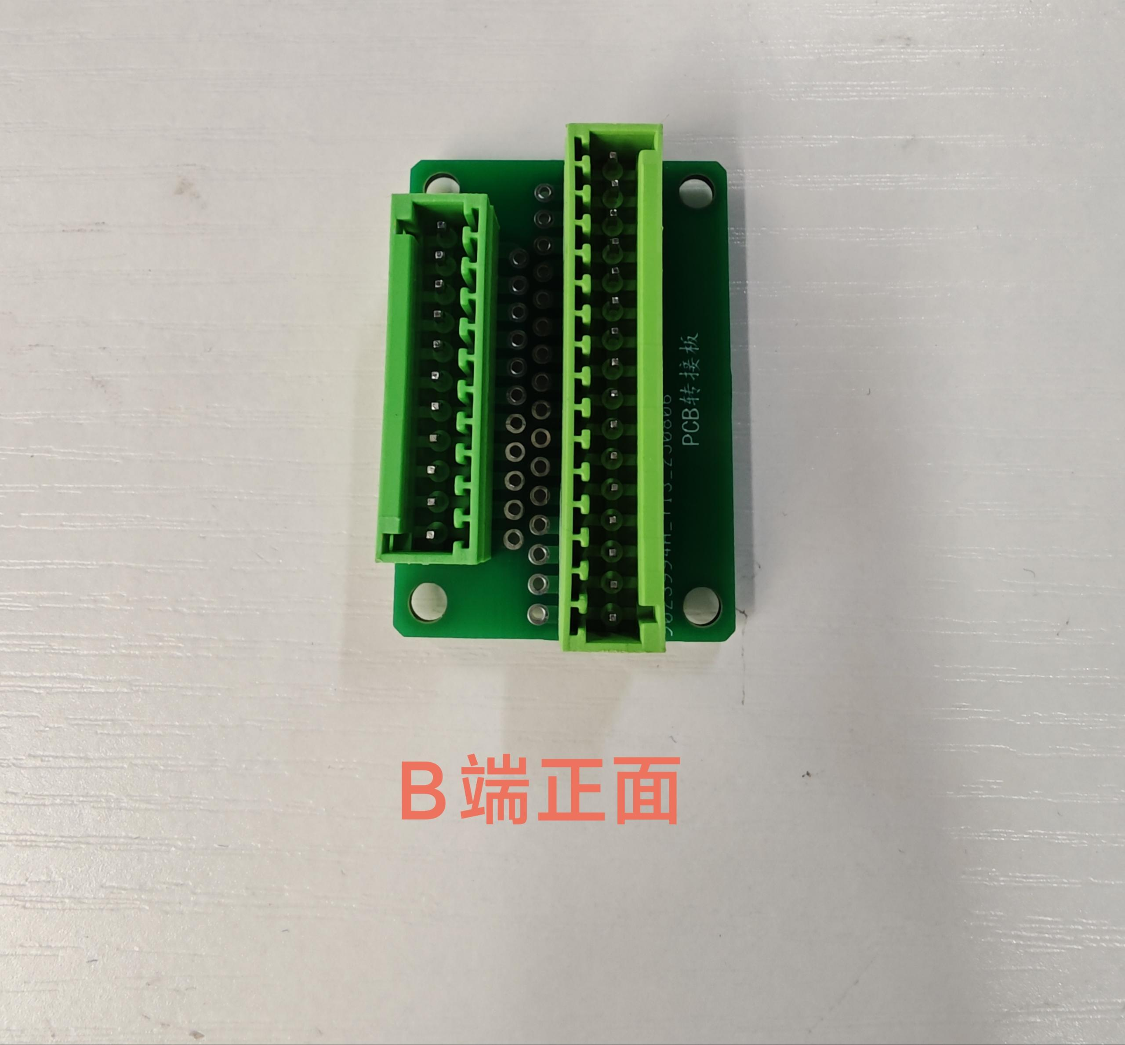 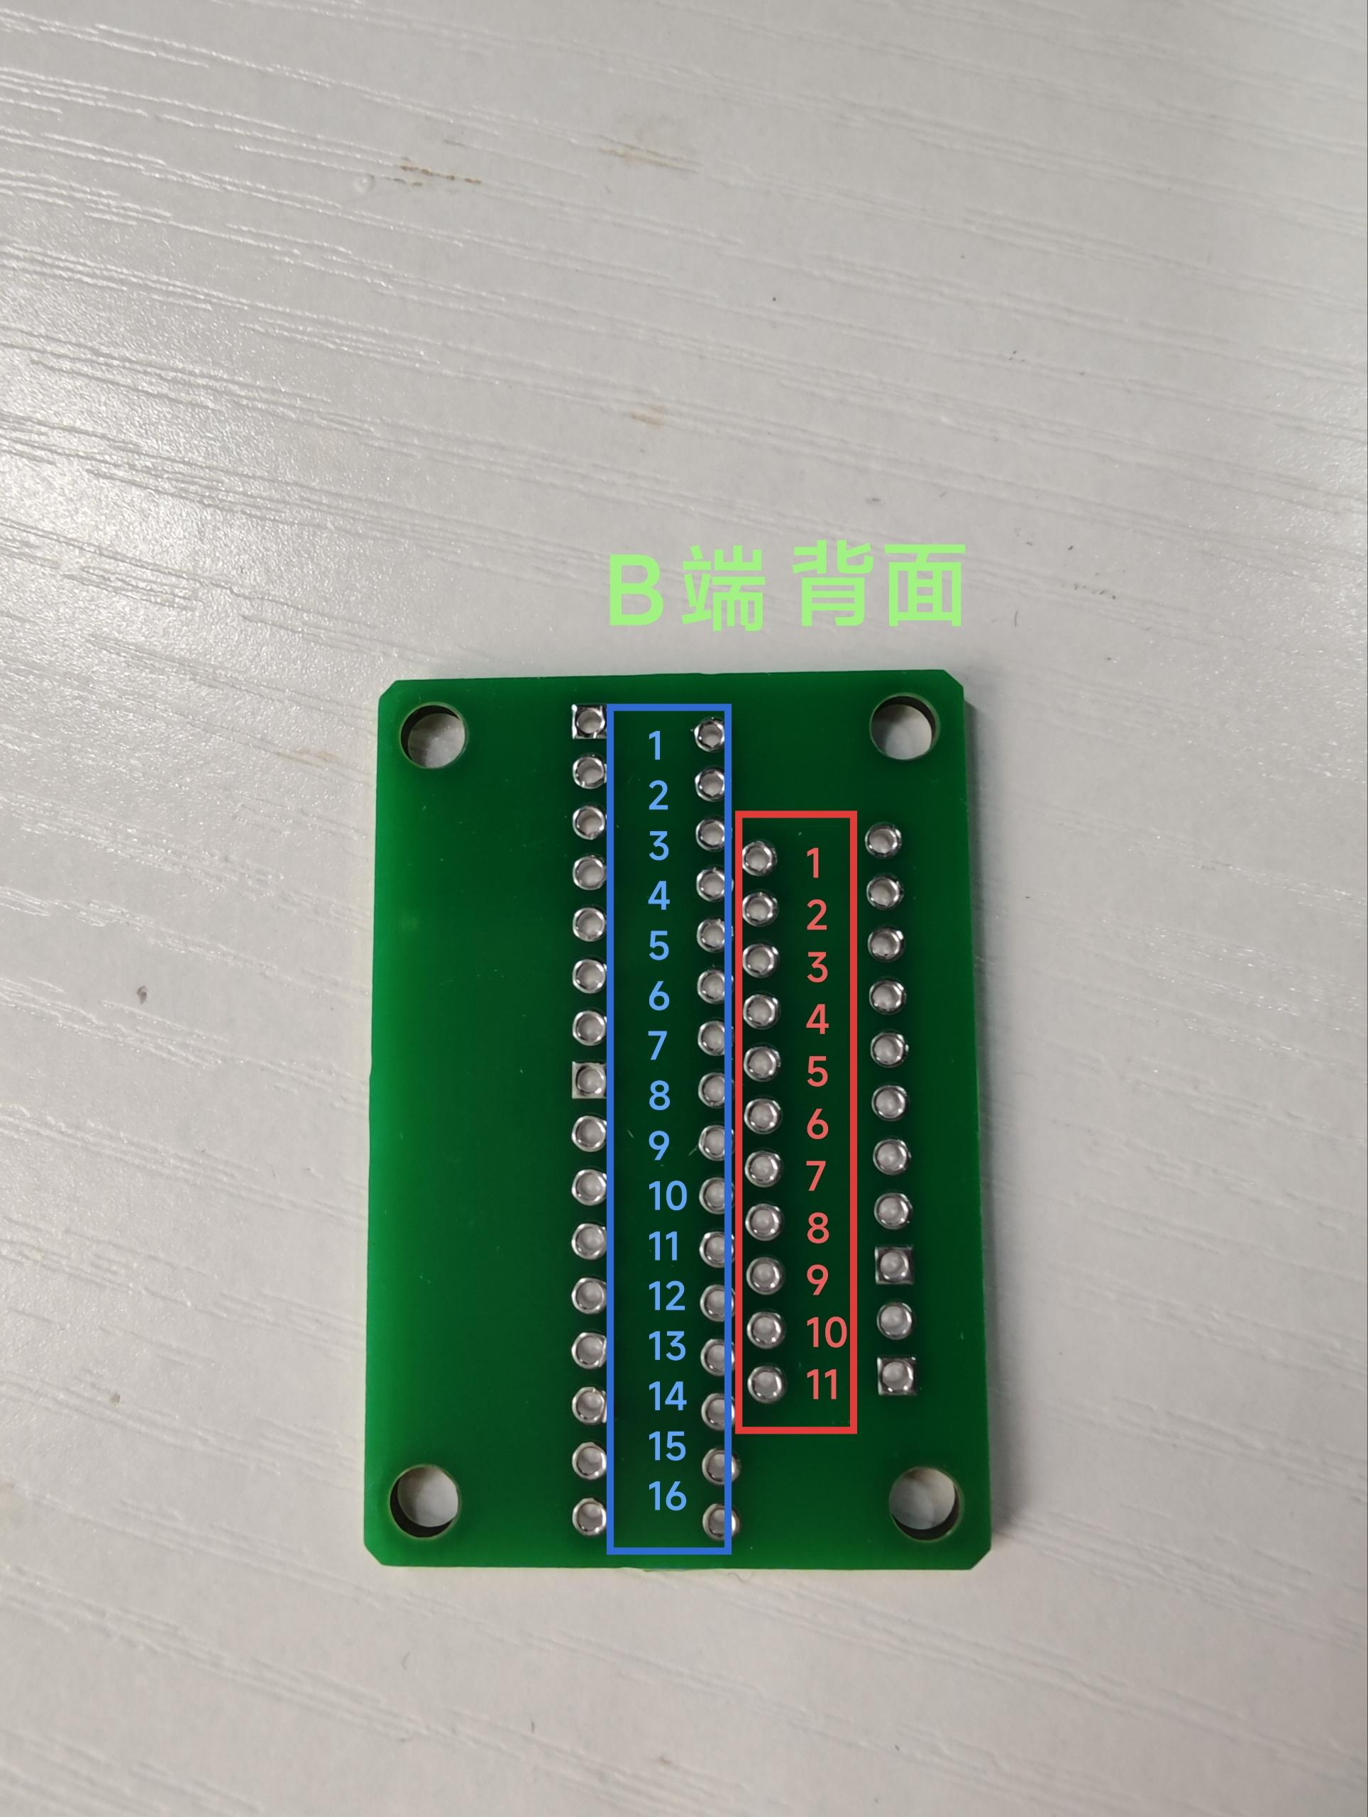
 |  | 加标签“YL/Y1-MOTOR”（加在A端：4P 2.54端子） | A端：4P 2.54端子 B端：PCB转接板 A端对应B端蓝色序号： 1-5 2-6 3-7 4-8 长度：160mm | 22AWG硅胶线
 |  | 加标签“YR/Y2-MOTOR”（加在A端：4P 2.54端子） | A端：4P 2.54端子 B端：PCB转接板 A端对应B端蓝色序号： 1-9 2-10 3-11 4-12 长度：155mm | 22AWG硅胶线 | 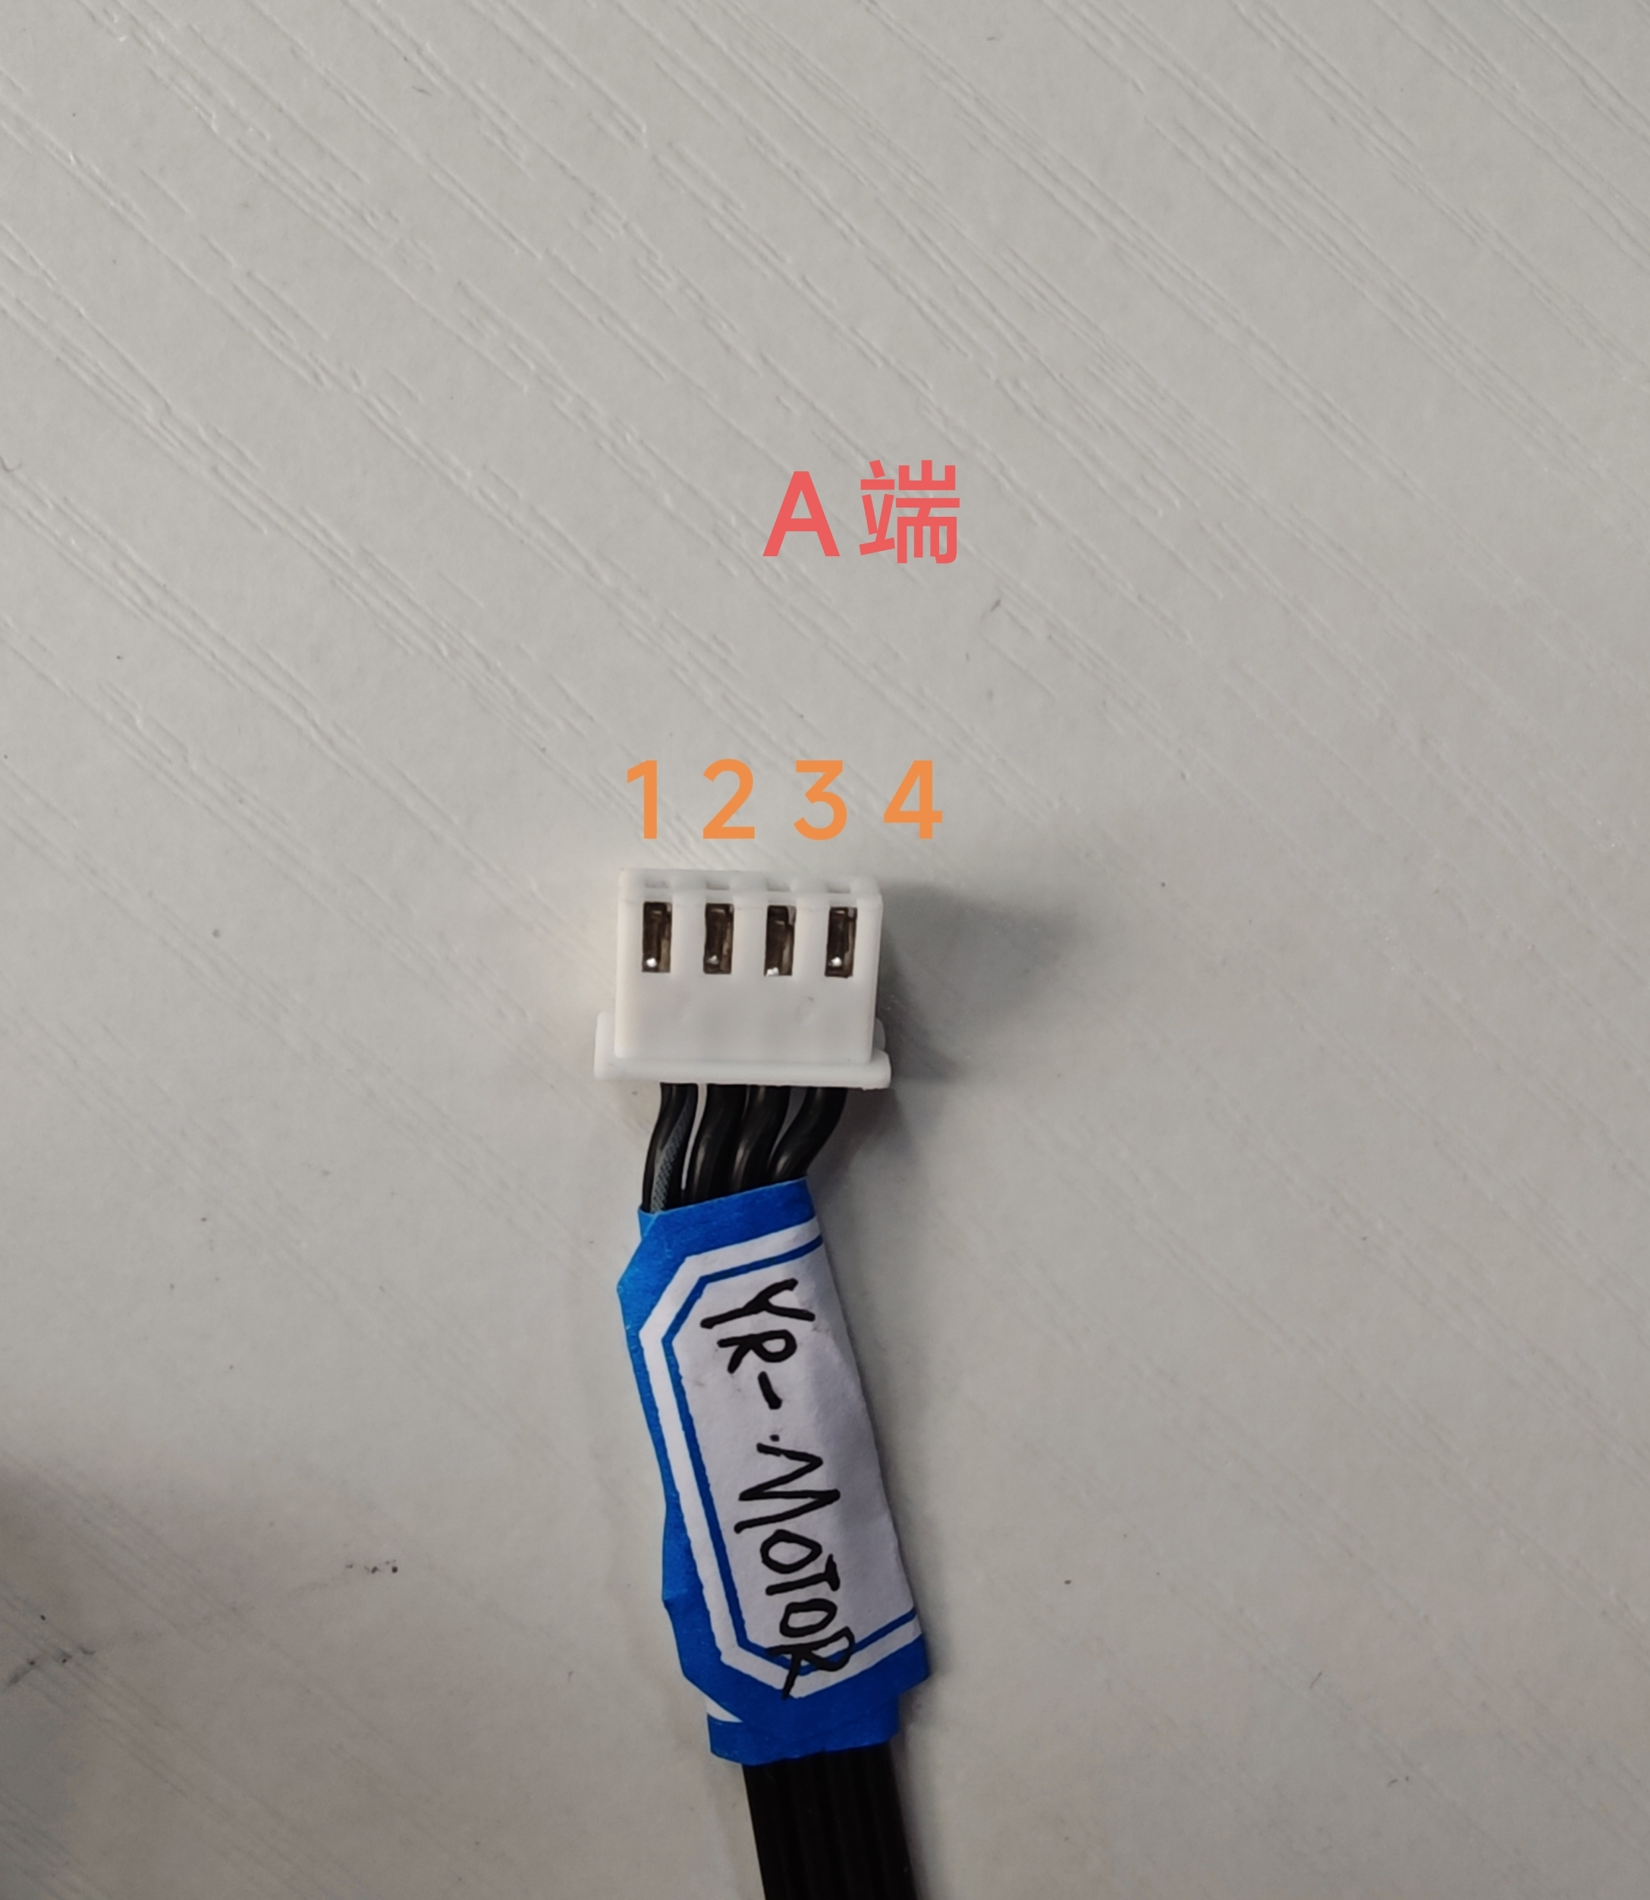
 |  | 加标签“Z-MOTOR”（加在A端：4P 2.54端子） | A端：4P 2.54端子 B端：PCB转接板 A端对应B端蓝色序号： 1-13 2-14 3-15 4-16 长度：165mm | 22AWG硅胶线
 |  | A端加标签：X-Limit(加在2.54 3P端子一端) | A端 2.54 3P端子 B端接PCB转接板 A端对应B端红色序号 1-1 2-2 3-不接 线长：300mm | 22AWG硅胶线 | 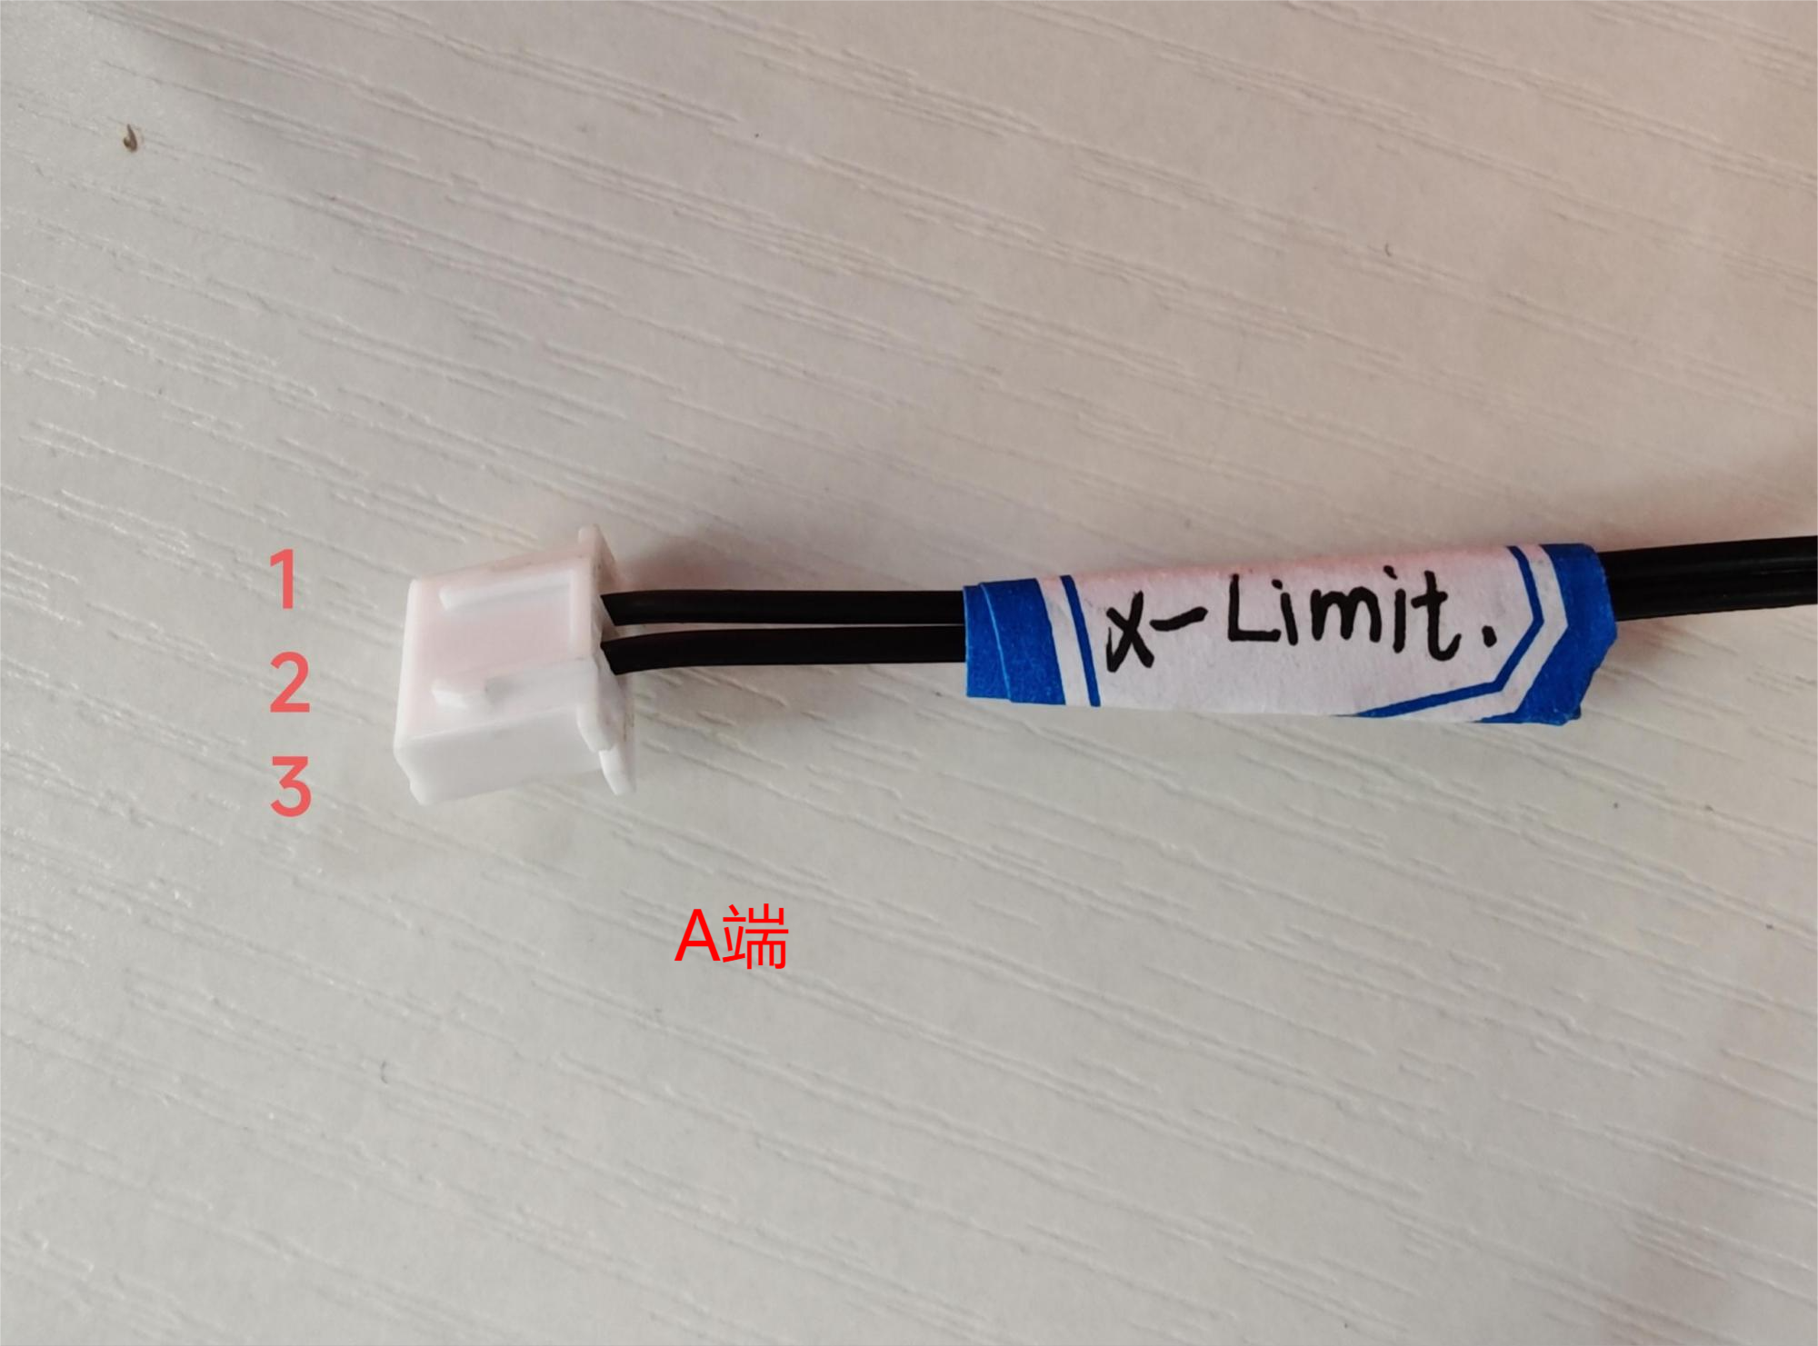
 |  | A端加标签：Y-Limit(加在2.54 3P端子一端) | A端 2.54 3P端子 B端接PCB转接板 A端对应B端红色序号 1-4 2-3 线长：260mm | 22AWG硅胶线 | 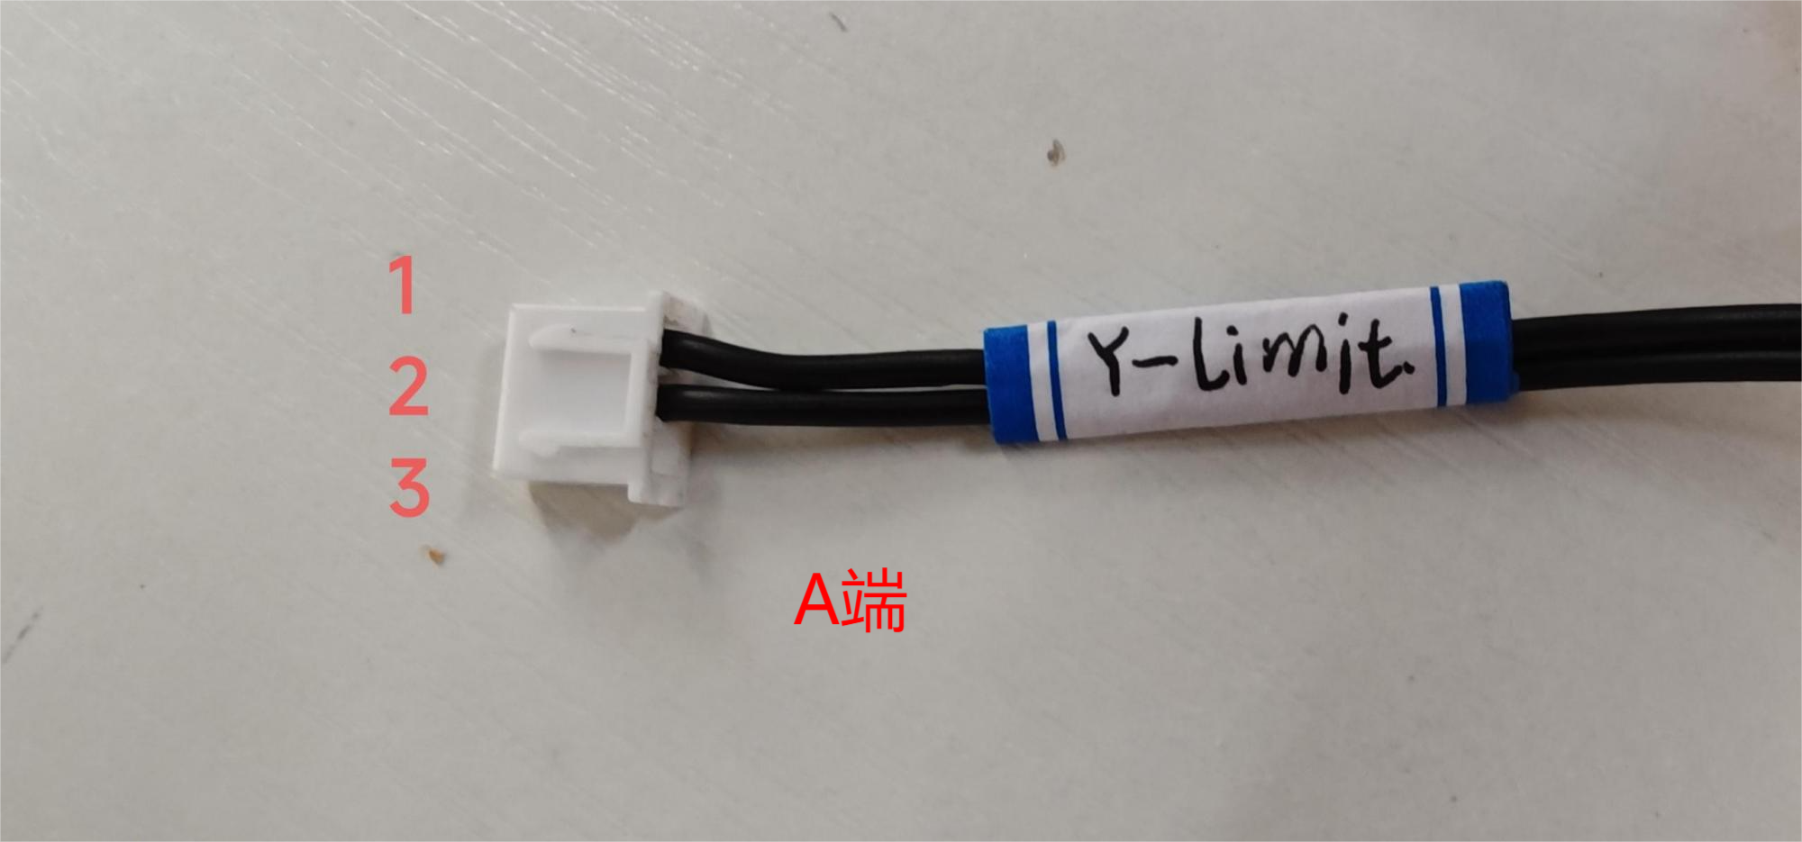
 |  | A端加标签：Z-Limit(加在2.54 3P端子一端) | A端 2.54 3P端子 B端接PCB转接板 A端对应B端红色序号 2-5 3-6 线长：210mm | 22AWG硅胶线
 |  | A端加标签：LED-24V C端加标签：LED-24V | A端 2P 2.54端子 B端为PCB转接板 C端为4.8插簧和4.8保护套 A端的1接C端的3（4.8插簧加保护套）-红线、线长：400mm（含端子）+7.7mm C端的4（4.8插簧加保护套）接B端的红色序号7-红线、线长：75mm A端的2接B端的红色序号8-黑线、线长：400mm | 22AWG红黑硅胶线 | 